상품제안서
오복 장수 방짜유기 2인수저(오동나무함+보자기포장) | 상품코드: S42917

 |  |  |  |  |  |  | 02-713-8555 | www.synergygift.co.kr
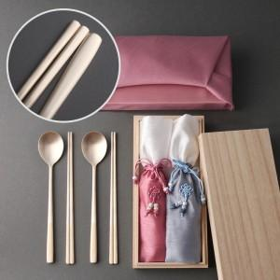

【상세/제작정보】 | <p><span style="font-size: 14pt;">※ 숟가락 앞 + 젓가락 앞, 뒤 레이저인쇄</span></p><p><span style="font-size: 14pt;">※ 케이스인쇄 별도 문의 바랍니다.</span></p>

【인쇄/포장옵션】 | 레이저 / 보자기

【공급단가】 | 수량 | 20~ | 50~ | 100~ | 300~ | 500~
*VAT별도 | 단가 | 42,900원 | 40,200원 | 39,100원 | 38,100원 | 37,400원

【상품 URL】 | https://www.synergygift.co.kr:443/src/goods_detail.php?gdno=42917

